AM und Bildung
Arbeitmarkt und Bildung in Wien
 | Sep-21

Arbeitsmarktdaten im Kontext von Bildungsabschlüssen:
Das mit Abstand höchste Arbeitslosigkeitsrisiko haben Personen, die keinen über die Pflichtschule hinausgehenden Bildungsabschluss vorweisen können.

Wichtige Arbeitsmarktdaten auf einen Blick

 |  |  | Veränd. zum Vorjahr
 | Bestand/Quote |  | absolut | in%

Arbeitslose Personen | 113,319 |  | -25,387 | -18.3%
Frauen | 51,496 |  | -9,816 | -16.0%
Männer | 61,823 |  | -15,571 | -20.1%
Unselbständig Beschäftigte | 884,124 |  | 28,457 | 3.3%
Frauen | 425,089 |  | 11,884 | 2.9%
Männer | 459,035 |  | 16,573 | 3.7%
Arbeitslosenquote - nationale Berechnung | 11.4% |  | -2.6% | -Punkte
Frauen | 10.8% |  | -2.1% | -Punkte
Männer | 11.9% |  | -3.0% | -Punkte

 | arbeitslose Personen |  | offene Stellen

 | Bestand | Anteil | Bestand | Anteil

Gesamt | 113,319 | 100% | 16,699 | 100%
maximal Pflichtschule | 52,866 | 46.7% | 6,653 | 39.8%
Lehre | 24,099 | 21.3% | 5,248 | 31.4%
Mittlere technisch-gewerbliche Schule | 650 | 0.6% | 48 | 0.3%
Mittlere kaufmännische Schule | 2,073 | 1.8% | 95 | 0.6%
sonstige mittlere Schule | 2,470 | 2.2% | 1,158 | 6.9%
Allgemeinbildende höhere Schule | 9,748 | 8.6% | 80 | 0.5%
Höhere technisch-gewerbliche Schule | 2,166 | 1.9% | 893 | 5.3%
Höhere kaufmännische Schule | 1,984 | 1.8% | 410 | 2.5%
sonstige höhere Schule | 3,338 | 2.9% | 529 | 3.2%
Akademie | 397 | 0.4% | 26 | 0.2%
Fachhochschule | 1,272 | 1.1% | 764 | 4.6%
Universität, Hochschule, Pädagogische Hochschule | 11,829 | 10.4% | 794 | 4.8%

46,7% der arbeitslosen Personen hat lediglich Pflichtschulausbildung, 21,3% verfügen über einen Lehrabschluss; in Summe weisen 68,0% aller arbeitslosen Personen maximal Lehrausbildung auf. Personen mit Lehrabschluss sind allerdings im Vorteil: 31,4% der (sofort verfügbaren) offenen Stellen verlangt diese Qualifikation.

Bestand arbeitsloser Personen nach Ausbildung und Geschlecht

 | Frauen N = 51.496 | Männer N = 61.823
Pflichtschule | 46.6% | 46.7%
Lehre | 16.9% | 24.9%
BMS | 5.5% | 3.8%
AHS | 9.5% | 7.8%
BHS | 6.9% | 6.4%
Uni, FH, Akademie | 14.3% | 9.9%

Bei der differenzierten Betrachtung arbeitsloser Personen nach Geschlecht zeigt sich fast kein Unterschied beim Anteil von Personen mit Pflichtschulausbildung (Männer: 46,7%, Frauen: 46,6%), jedoch ein deutlicher Unterschied beim Anteil von Personen mit Lehrabschluss: 16,9% der arbeitslosen Frauen, aber 24,9% der arbeitslosen Männer haben eine Lehrausbildung absolviert.

Arbeitslosenquote1 nach Ausbildung

 | Sep 21 | Sep 20 | ALQ-Gesamt | ALQ-Gesamt
Pflichtschulausbildung | 30.7% | 36.0% | 11.4% | 13.9%
Lehrausbildung | 11.2% | 13.8% | 11.4% | 13.9%
BMS | 6.9% | 7.6% | 11.4% | 13.9%
AHS | 8.8% | 10.1% | 11.4% | 13.9%
BHS | 7.2% | 8.8% | 11.4% | 13.9%
Akadem. Ausbildung, FH | 4.2% | 5.7% | 11.4% | 13.9%

Arbeitslosenquote1 nach Ausbildung im Zeitverlauf

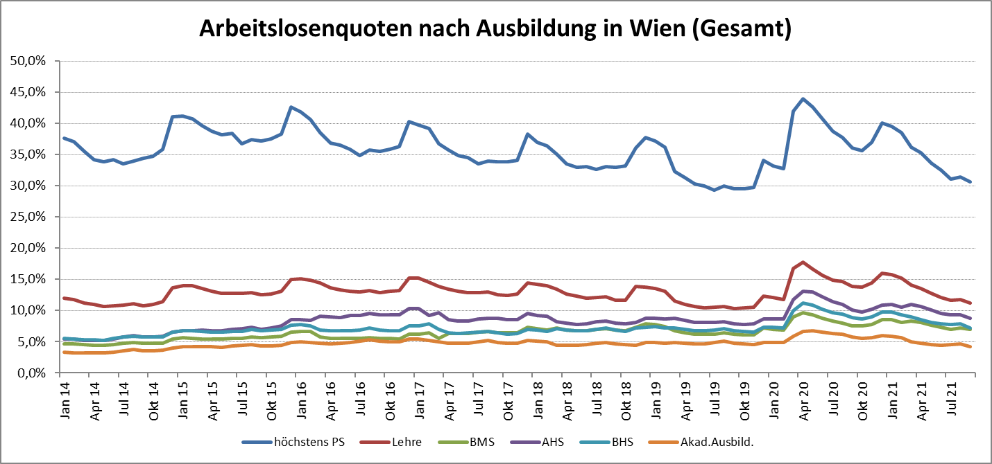

1 Vorgemerkte Arbeitslose einer Bildungsebene bezogen auf das Arbeitskräftepotential (Arbeitslose + unselbstständig Beschäftigte des Jahres) derselben Bildungsebene; die Gliederung der Beschäftigtenbasis nach Bildungsabschluss wurde nach Ergebnissen der Arbeitskräfteerhebung (unselbeständig Erwerbstätige nach LFK) errechnet

verwendete Abkürzungen:
AHS: Allgemeinbildende höhere Schule
BHS: Berufsbildende höhere Schule (Höhere technisch-gewerbliche Schule, Höhere kaufmännische Schule, Sonstige höhere Schule)
BMS: Berufsbildende mittlere Schule (Mittlere technisch-gewerbliche Schule, Mittlere kaufmännische Schule, Sonstige mittlere Schule)

